Лист2
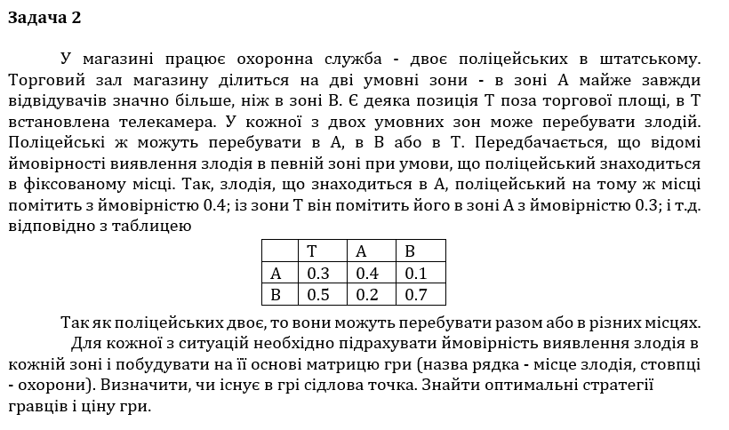
 | T | A | B
A | 0.3 | 0.4 | 0.1
B | 0.5 | 0.2 | 0.7

 | TT | TA | TB | AA | AB | BB
 | B1 | B2 | B3 | B4 | B5 | B6 | min | max
A1 | 0.49 | 0.42 | 0.63 | 0.36 | 0.54 | 0.81 | 0.36 | 0.36
A2 | 0.25 | 0.4 | 0.15 | 0.64 | 0.24 | 0.09 | 0.09
max | 0.49 | 0.42 | 0.63 | 0.64 | 0.54 | 0.81
min | 0.42

 |  | x1 | x2 | x3 | x4 | x5 | x6 | ЦФ
 |  | 0 | 2.2435897436 | 0 | 0.16025641026 | 0 | 0 | 2.4038461538

y1 | 1.9230769231 | 0.49 | 0.42 | 0.63 | 0.36 | 0.54 | 0.81 | 1 | <= | 1
y2 | 0.48076923077 | 0.25 | 0.4 | 0.15 | 0.64 | 0.24 | 0.09 | 1 | <= | 1
ЦФ | 2.4038461538 | 1.0625 | 1 | 1.2836538462 | 1 | 1.1538461538 | 1.6009615385
 |  | >= | >= | >= | >= | >= | >=
 |  | 1 | 1 | 1 | 1 | 1 | 1

ціна гри | 0.416
 |  | B
 |  | 0 | 0.93333333333 | 0 | 0.066666666667 | 0 | 0

A | 0.8
 | 0.2

